مكونات الخطة الاستراتيجية
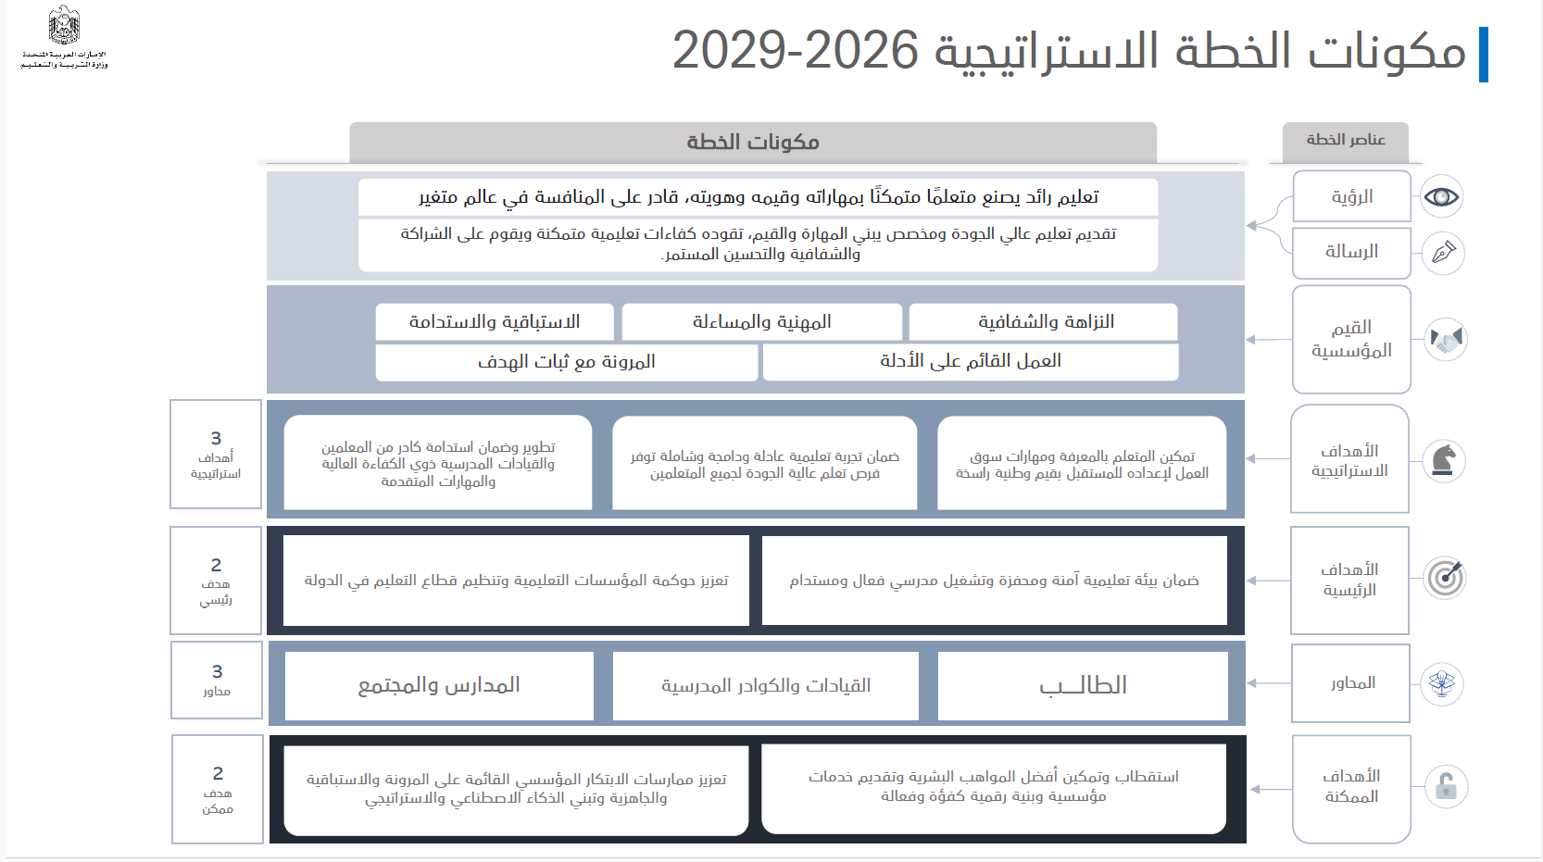

خطة الادارة
الإدارة | الأهداف الاستراتيجية | الأهداف الرئيسية | المحاور | المجالات | الأهداف و المسؤوليات | الأدلة | الموشرات | القسم المسؤول
 |  |  |  |  |  |  |  | مكتب عمليات مدرسية | قسم التطوير المدرسي | قسم تنسيق العلميات المدرسية | قسم ادارة الأداء الإداري و الاكاديمي
إدارة الدعم والتطوير المدرسي | تمكين المتعلم بالمعرفة ومهارات سوق العمل لإعداده للمستقبل بقيم وطنية راسخة ضمان تجربة تعليمية عادلة ودامجة وشاملة توفر فرص تعلم عالية الجودة لجميع المتعلمين تطوير وضمان استدامة كادر من المعلمين والقيادات المدرسية ذوي الكفاءة العالية والمهارات المتقدمة | ضمان بيئة تعليمية آمنة ومحفزة وتشغيل مدرسي فعال ومستدام تعزيز حوكمة المؤسسات التعليمية وتنظيم قطاع التعليم في الدولة | الطالب القيادات و الكوادر المدرسية المدارس و المجتمع | إدارة المدارس الحكومية | متابعة الأداء الإداري والأكاديمي، دعم تحسين المخرجات الأكاديمية وجودة الحياة | نتائج الطلبة | زيادة تقدم المدارس الحكومية في نتائج الطلبة بنسبة 5% في نهاية العام الدراسي | TRUE | FALSE | TRUE | TRUE
 |  |  |  |  |  | نتائج تقييم المدارس | تحقق 75 % من المدارس الحد الادانى من المستهدف من المدارس الحكومية - في حال عدم عمل تقييم من قبل قطاع الرقابة يتم عمل تقييم داخلي | TRUE | FALSE | FALSE | TRUE
 |  |  |  |  |  | تقييم المعلمين و المدراء | تحقيق توافق نتائج التقييم مع المنحنى الجرسي بنسبة 90 % | TRUE | FALSE | FALSE | TRUE
 |  |  |  |  |  | نتائج استبانة الرضا | تحقيق مالا يقل عن 80 % رضا الطلبة و أولياء الأمور | TRUE | FALSE | TRUE | FALSE
 | تمكين المتعلم بالمعرفة ومهارات سوق العمل لإعداده للمستقبل بقيم وطنية راسخة ضمان تجربة تعليمية عادلة ودامجة وشاملة توفر فرص تعلم عالية الجودة لجميع المتعلمين تطوير وضمان استدامة كادر من المعلمين والقيادات المدرسية ذوي الكفاءة العالية والمهارات المتقدمة | ضمان بيئة تعليمية آمنة ومحفزة وتشغيل مدرسي فعال ومستدام تعزيز حوكمة المؤسسات التعليمية وتنظيم قطاع التعليم في الدولة | الطالب القيادات و الكوادر المدرسية المدارس و المجتمع | التقييم الذاتي للمدارس الحكومية | اعتماد التقييم الذاتي وخطط التحسين النتاتجه ومتابعة تنفيذها | ورش عن التقييم الذاتي | اكمال المدارس خطط التحسين المبنية على اكمال التقييم الذاتي بنسبة 100% في الفصل الدراسي الأول أما خطط التحسين فيتم متابعتها الى نهاية العام الدراسي | TRUE | TRUE | FALSE | TRUE
 |  |  |  |  |  | خطط التحسين المبنية على التقييم الذاتي و أثرها | نسبة تطبيق خطط التحسين و التطوير 80% كحد أدنى | FALSE | TRUE | FALSE | FALSE
 | تمكين المتعلم بالمعرفة ومهارات سوق العمل لإعداده للمستقبل بقيم وطنية راسخة ضمان تجربة تعليمية عادلة ودامجة وشاملة توفر فرص تعلم عالية الجودة لجميع المتعلمين تطوير وضمان استدامة كادر من المعلمين والقيادات المدرسية ذوي الكفاءة العالية والمهارات المتقدمة | ضمان بيئة تعليمية آمنة ومحفزة وتشغيل مدرسي فعال ومستدام تعزيز حوكمة المؤسسات التعليمية وتنظيم قطاع التعليم في الدولة | الطالب القيادات و الكوادر المدرسية المدارس و المجتمع | تنسيق الرقابة | تنظيم عمليات الرقابة على المدارس | تقارير الرقابة | تحقيق نسبة امتثال بنسبة 75 % في جميع الزيارات الرقابية طول العام | TRUE | FALSE | FALSE | TRUE
 |  |  |  |  |  | الخطط التصحيحية للرقابة | استكمال الخطط تصحيحية بنسبة 100% لجميع الزيارات الرقابية | TRUE | FALSE | FALSE | TRUE
 | تمكين المتعلم بالمعرفة ومهارات سوق العمل لإعداده للمستقبل بقيم وطنية راسخة ضمان تجربة تعليمية عادلة ودامجة وشاملة توفر فرص تعلم عالية الجودة لجميع المتعلمين تطوير وضمان استدامة كادر من المعلمين والقيادات المدرسية ذوي الكفاءة العالية والمهارات المتقدمة | ضمان بيئة تعليمية آمنة ومحفزة وتشغيل مدرسي فعال ومستدام تعزيز حوكمة المؤسسات التعليمية وتنظيم قطاع التعليم في الدولة | الطالب القيادات و الكوادر المدرسية المدارس و المجتمع | تنفيذ المبادرات | دعم تنفيذ الخطط الأكاديمية والمناهج التعليمية | تحديد الأولويات الأكاديمية | توفير الدعم الاكاديمي لدعم المدارس الأكثر حاجةو المعلمين الجدد بنسبة 100% | TRUE | TRUE | FALSE | FALSE
 |  |  |  |  |  | أثر المبادرات الاكاديمية | قياس أثر جميع المبادرات الاكاديمية المطبقة بنسبة 100% | TRUE | TRUE | FALSE | FALSE
 |  |  |  |  |  | برامج الدعم الاكاديمي | 100% من المدارس تعمل على توفير برامج دعم اكاديمي للطلبة المتعثرين | TRUE | TRUE | FALSE | FALSE
 | تمكين المتعلم بالمعرفة ومهارات سوق العمل لإعداده للمستقبل بقيم وطنية راسخة ضمان تجربة تعليمية عادلة ودامجة وشاملة توفر فرص تعلم عالية الجودة لجميع المتعلمين تطوير وضمان استدامة كادر من المعلمين والقيادات المدرسية ذوي الكفاءة العالية والمهارات المتقدمة | ضمان بيئة تعليمية آمنة ومحفزة وتشغيل مدرسي فعال ومستدام تعزيز حوكمة المؤسسات التعليمية وتنظيم قطاع التعليم في الدولة | الطالب القيادات و الكوادر المدرسية المدارس و المجتمع | توفير الموارد | تحديد وتوفير احتياجات المدارس من المصادر التعليمية والرقمية | إجراء مسح للاحتياجات المدرسية | رفع جميع احتياجات المدارس الى الإدارات المختصة بنسبة 100% | TRUE | TRUE | FALSE | FALSE
 | تمكين المتعلم بالمعرفة ومهارات سوق العمل لإعداده للمستقبل بقيم وطنية راسخة ضمان تجربة تعليمية عادلة ودامجة وشاملة توفر فرص تعلم عالية الجودة لجميع المتعلمين تطوير وضمان استدامة كادر من المعلمين والقيادات المدرسية ذوي الكفاءة العالية والمهارات المتقدمة | ضمان بيئة تعليمية آمنة ومحفزة وتشغيل مدرسي فعال ومستدام تعزيز حوكمة المؤسسات التعليمية وتنظيم قطاع التعليم في الدولة | الطالب القيادات و الكوادر المدرسية المدارس و المجتمع | تقييم أداء الطلبة | تنسيق عمليات تقييم واختبارات أداء الطلبة | درجات الاختبارات الامركزية و التشخيصية و غيرها من الاختبارات | اكمال المدارس لادخال الدرجات و الاعتمادات بنسبة 100% | TRUE | FALSE | TRUE | FALSE
 |  |  |  |  |  | طلبات الإعفاءات و التظلمات | الرد على جميع طلبات الاعفاء و التظلمات بنسبة 100% | TRUE | FALSE | TRUE | FALSE
 |  |  |  |  |  | تحليل النتائج | تحليل نتائج الطلبة بشكل فصلي ومشاركة النتائج مع المدارس إتمام جميع العلميات المرتبط بالاختبارات في قطاع العلميات المدرسية | TRUE | FALSE | TRUE | FALSE
 | تمكين المتعلم بالمعرفة ومهارات سوق العمل لإعداده للمستقبل بقيم وطنية راسخة ضمان تجربة تعليمية عادلة ودامجة وشاملة توفر فرص تعلم عالية الجودة لجميع المتعلمين تطوير وضمان استدامة كادر من المعلمين والقيادات المدرسية ذوي الكفاءة العالية والمهارات المتقدمة | ضمان بيئة تعليمية آمنة ومحفزة وتشغيل مدرسي فعال ومستدام تعزيز حوكمة المؤسسات التعليمية وتنظيم قطاع التعليم في الدولة | الطالب القيادات و الكوادر المدرسية المدارس و المجتمع | تطبيق التغييرات على المناهج التعليمية و العمل على تحسينها | جمع الملاحظات حول المناهج التعليمية وتقديم التوصيات | جمع الملاحظات من المعلمين والطلاب | مشاركة قطاع المناهج جميع الملاحظات و الاسفسارات الصادرة من المدارس بنسبة 100% في نهاية كل فصل دراسي | TRUE | TRUE | FALSE | FALSE
 |  |  |  |  |  | تحليل الملاحظات وتحديد نقاط التحسين و مشاركتها مع فريق المناهج | رفع تقرير فصلي الى قطاع المناهح عن نتائج تطبيق المناهج | TRUE | TRUE | FALSE | FALSE

الخطة التشغيلية ليست قائمة مهام يومية، بل أداة لإدارة الأولويات وتحقيق الأهداف.

يجب ربط كل الانشطة و المشاريع و الفعاليات الخاصة بادارة الدعم بمكونات الخطة الاستراجية

 |  |  |  |  |  |  | تم اعتماد الخطة المحدثة من الدكتور فاطمة المازم بتاريخ 29 -4-2026

بوصلة المشاريع
المشروع | المهمة | KPI
بناء الهوية التعليمية ومهارات التعلم الأساسية | تنفيذ برامج لتعزيز مهارات التعلم الأساسية | عدد البرامج المنفذة
بناء الهوية التعليمية ومهارات التعلم الأساسية | تقييم مهارات الطلبة وتحديد الفجوات | نسبة الطلاب المقيمين
بناء الهوية التعليمية ومهارات التعلم الأساسية | إعداد خطط علاجية وتحسينية | عدد الخطط المعتمدة
بناء الهوية التعليمية ومهارات التعلم الأساسية | متابعة تطبيق استراتيجيات التدريس | نسبة الالتزام بالتطبيق
تطوير المهارات الأكاديمية المتقدمة | تنفيذ ورش البحث العلمي | عدد الورش المنفذة
تطوير المهارات الأكاديمية المتقدمة | تدريب الطلبة على التفكير النقدي | نسبة تحسن مهارات التفكير
سيتم اضافة جميع المؤشرات في الخطط التشغيلية الخاصة بالمدارس
تطوير المهارات الأكاديمية المتقدمة | تنمية مهارات حل المشكلات | مستوى الأداء في حل المشكلات
استكشاف المهن (الحلقة الأولى) | تعريف الطلبة بالمهن وربطها بالمناهج | عدد الأنشطة المنفذة
استكشاف المهن (الحلقة الأولى) | تنظيم أنشطة تطبيقية للمهن | نسبة مشاركة الطلبة
اكتشاف الميول المهنية (الحلقة الثانية) | تطبيق أدوات قياس الميول المهنية | نسبة الطلاب المقيمين
اكتشاف الميول المهنية (الحلقة الثانية) | تنفيذ مشاريع مهنية تطبيقية | عدد المشاريع المنفذة
تنفيذ خطة التطوير المدرسي | تحليل نتائج التقييم وتحديد الأولويات | عدد التقارير التحليلية
تنفيذ خطة التطوير المدرسي | تنفيذ مبادرات التحسين | عدد المبادرات المنفذة
تنفيذ خطة التطوير المدرسي | متابعة الأداء المدرسي | نسبة التحسن في الأداء
تنفيذ خطة التطوير المدرسي | تنفيذ برامج تطوير المعلمين | عدد البرامج التدريبية
تنفيذ خطة التطوير المدرسي | قياس أثر البرامج | نسبة التحسن في النتائج
مجتمعات التعلم المهني المستمر | تشكيل مجتمعات تعلم | عدد المجتمعات المشكلة
مجتمعات التعلم المهني المستمر | تنفيذ جلسات تبادل الخبرات | عدد الجلسات المنفذة
مجتمعات التعلم المهني المستمر | تحليل نتائج التعلم | نسبة التحسن في نتائج التعلم
مجتمعات التعلم المهني المستمر | تطوير خطط التحسين | عدد الخطط المطورة

